상품제안서
해리 포켓에코백 | 상품코드: S42529

 |  |  |  |  |  |  | 02-713-8555 | www.synergygift.co.kr
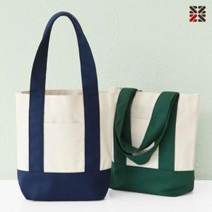

【상세/제작정보】 | <p><span style="font-size: 18.6667px;">※ DTF전사 기본 90*30mm 그 외 사이즈 별도 문의</span></p>

【인쇄/포장옵션】 | 실크 / OPP(비닐)

【공급단가】 | 수량 | 50~ | 100~ | 500~ | 1,000~ | 5,000~
*VAT별도 | 네이비 | 4,590원 | 4,410원 | 4,100원 | 4,030원 | 3,890원
 | 그린 | 4,590원 | 4,410원 | 4,100원 | 4,030원 | 3,890원

【상품 URL】 | https://www.synergygift.co.kr:443/src/goods_detail.php?gdno=42529

